お弁当オーダー表
スターボウル お弁当オーダー表 【団体様専用】 |  |  |  |  |  | 税込み金額
※予定日５日前までに、お申込みが必要になります。 個数の変更は、３日前まで可能です。

スター弁当（洋風） |  | スター弁当（和風） |  | スター弁当（焼きそば） |  | スター弁当（ハンバーグ）
720円 |  | 720円 |  | 550円 |  | 550円
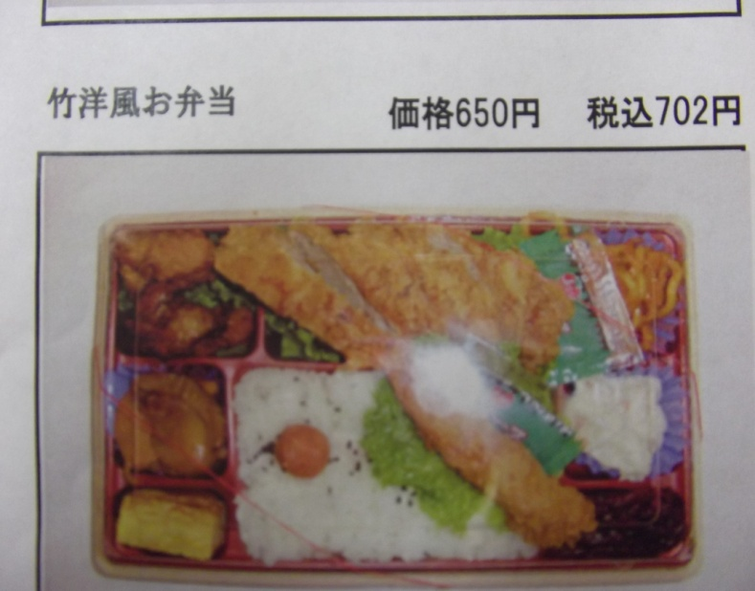
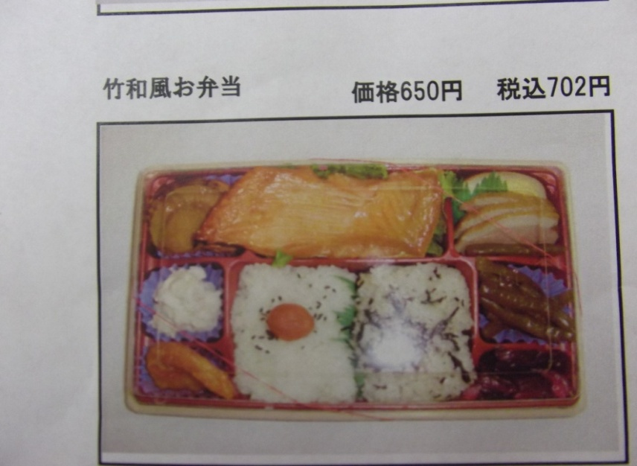
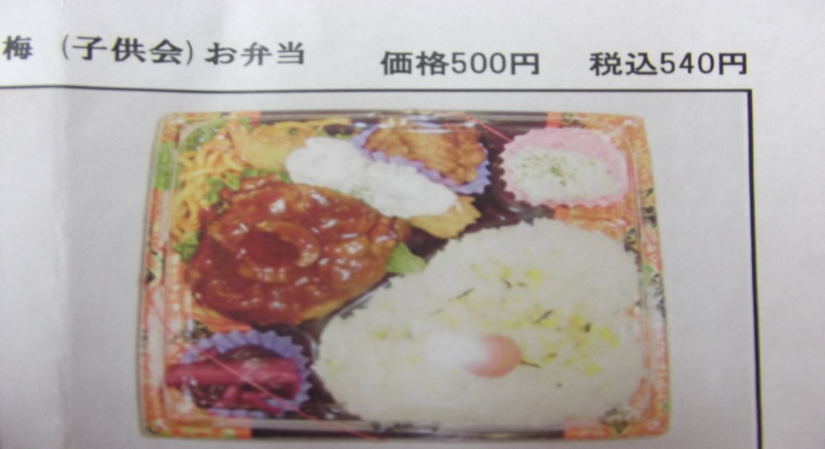

ヒレカツ エビフライ |  | ハラス 帆立 |  | 焼きそば エビフライ |  | ハンバーグ エビフライ
ナポリタン ご飯 |  | えびチリ ご飯 |  | 焼売 肉団子 目玉焼き |  | ナポリタン 唐揚げ
サラダ 漬物 |  | 煮物 漬物 |  | 唐揚げ サラダ 漬物 |  | ご飯 サラダ 漬物
 | 個 |  | 個 |  | 個 |  | 個

おにぎりセット |  | から揚げBOX(中) |  | から揚げBOX(大)
420円 |  | 620円 |  | 1,240円 |  | ご予約名
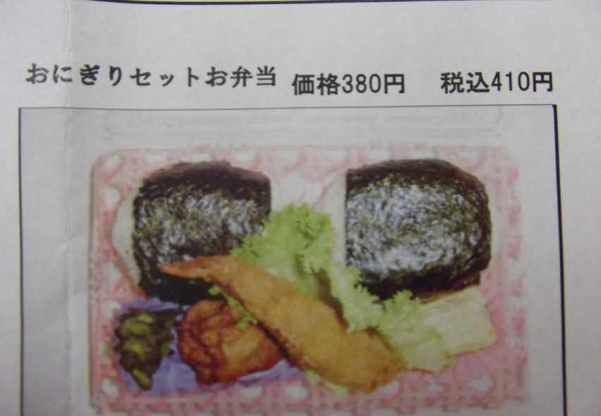
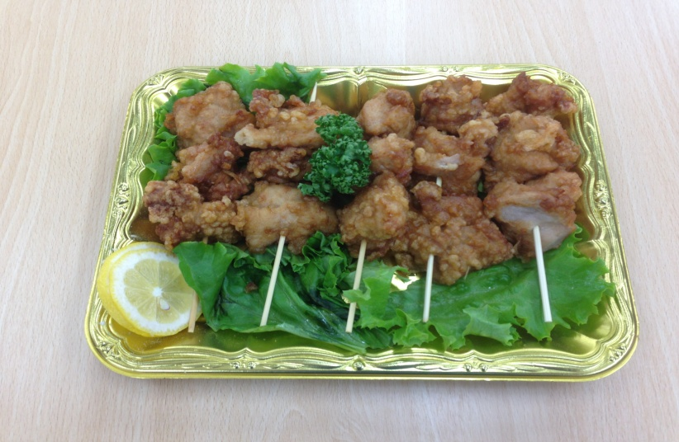
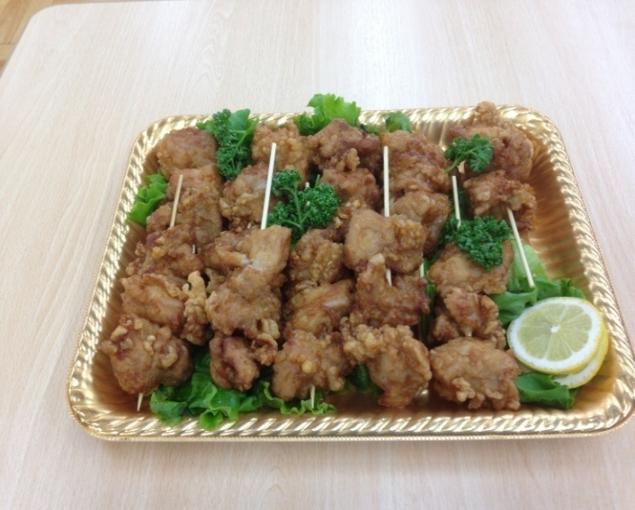
 |  |  |  |  |  | 日時 |  | 月 |  | 日

 |  |  |  |  |  | 提供時刻 |  |  | ：

 |  |  |  |  |  | ご連絡先

鮭おにぎり 梅おにぎり |  | 約５名様向け |  | 約１０名様向け |  | 合計金額
エビフライ 唐揚げ |  | 鳥のから揚げ １５個 |  | 鳥のから揚げ ３０個
厚焼きたまご 漬物 |  | １串から揚げ３個×５本 |  | １串から揚げ３個×１０本
 | 個 |  | 個 |  | 個

